상품제안서
크리스탈 감사패.공로패 / 우리6)273-1 | 상품코드: S17826

 |  |  |  |  |  |  | 02-713-8555 | www.synergygift.co.kr
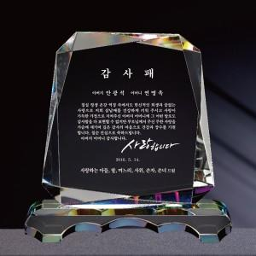

【상세/제작정보】

【인쇄/포장옵션】 | 풀칼라 / 별도문의

【공급단가】 | 수량 | 5~ | 30~ | 50~ | 100~ | 500~
*VAT별도 | 단가 | 68,900원 | 65,190원 | 62,010원 | 60,420원 | 59,360원

【상품 URL】 | https://www.synergygift.co.kr:443/src/goods_detail.php?gdno=7965

